PHP core
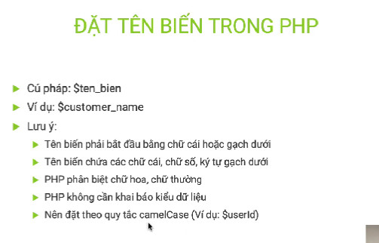

 | - | biến có thể được khai báo = nhiều giá trị, nhưng in ra thì nhận giá trị cuối cùng
 | - | debug dữ liệu |  | var_dump(biến); |  | trả về kiểu dữ liệu
 |  |  |  | print_r(biến); |  | in mảng và đối tượng
 | - | dùng dấu ' ' sẽ phải dùng dấu chấm để gọi biến
 | - | dùng dấu " " sẽ ko cần dấu chấm
 | - | 1 số mà nối với 1 chuỗi => kq là 1 chuỗi
 | * | HẰNG SỐ
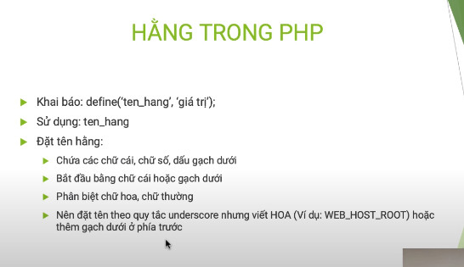

 | * | Kiểu dữ liệu : 8 kiểu
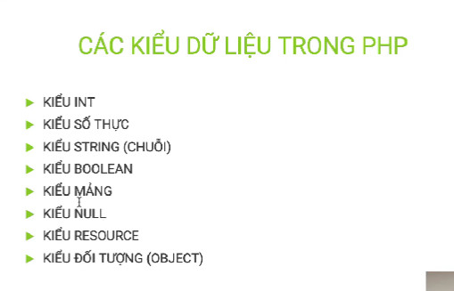

 |  | các kí tự : 0 , trống, null sẽ quy về false, ngược lại là true
 | - | kiểu resource là kiểu dữ liệu đặc biệt, nó lưu trữ tham chiếu đến các hàm - tài nguyên bên ngoài PHP: file, curl, database

 | * | TOÁN TỬ VÀ TOÁN HẠNG
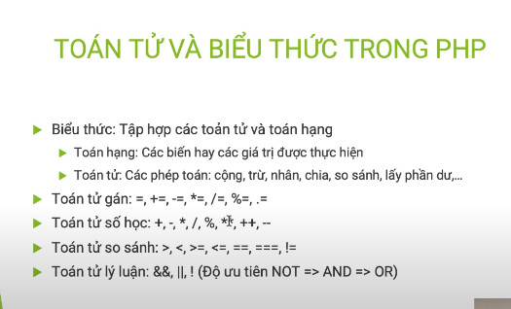

 |  | - | toán tử == nó chỉ so sánh giá trị
 |  | - | toán tử === nó so sánh cả giá trị và kiểu dữ liệu

 | * | CÂU LỆNH RẼ NHÁNH
 |  | + | y chang như java |  | + | toán tử 3 ngôi
 |  | + | if else |  | +
 |  | + | for |  | +
 |  | + | while |  | +
 |  | + | do-while |  | +
 |  | + | break |  | +
 |  | + | continue |  | +
 |  | + | die
 |  | + | exit

 | * | INCLUDE
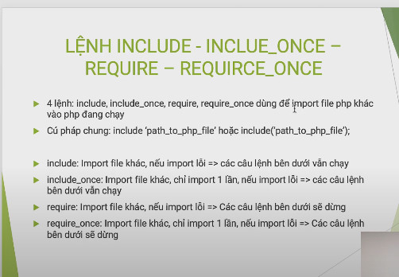

 | * | FUNCTION

 | * | ARRAY | chưa coi hết
 |  | + | index chỉ mục
 |  | + | mảng kết hợp
 |  | + | mảng đa chiều
 |  | + | sắp xếp mảng
 |  | +
 | 11 | Superglobal |  | sử dụng ở tất cả các phạm vi
 |  | + | $GLOBALS |  | là một biến siêu toàn cầu PHP được sử dụng để truy cập các biến toàn cục từ bất kỳ đâu trong tập lệnh PHP
 |  | + | $_SERVER |  | là một biến siêu toàn cầu PHP chứa thông tin về tiêu đề, đường dẫn và vị trí tập lệnh.
 |  | + | $_REQUEST |  | được sử dụng để thu thập dữ liệu sau khi gửi biểu mẫu HTML.
 |  | + | $_POST |  | được sử dụng để thu thập dữ liệu biểu mẫu sau khi gửi biểu mẫu HTML bằng phương thức = "bài đăng". $_POST cũng được sử dụng rộng rãi để truyền biến.
chưa hiểu lắm |  | + | $_GET |  | được sử dụng để thu thập dữ liệu biểu mẫu sau khi gửi biểu mẫu HTML bằng phương thức = "get".
 |  | + | $_FILES |  | chèn file
 |  | + | $_ENV
 |  | + | $_COOKIE |  | chèn cookie
 |  | + | $_SESSION |  | chèn session

 | 12 | Regular Expressions

II | PHP forms
 |  | 1 | PHP Form Handling
 |  | 2 | PHP Form Validation
 |  | 3 | PHP Form Required
 |  | 4 | PHP Form URL/E-mail
 |  |  |  | +
 |  | 5 | PHP Form Complete

 |  | cú pháp thay thế
 |  |  | if thay bằng endif
 |  |  | for thay bằng endfor
 |  |  | while thay bằng endwhile
 |  |  | foreach thay bằng endforeach

III | date and time
 |  | 1 | date and time
 |  |  |  | date function
 |  |  |  | mktime: là a.m
 |  |  |  | strtotime : là p.m
 |  | 2 | include | chèn file vào file php
 |  |  |  | include | file php thì phía sau vẫn chạy code
 |  |  |  | requied | ko chạy code sau bug
 |  | 3 | file hanlding
 |  | 4 | file open/read
 |  | 5 | file create/write
 |  | 6 | upload file
 |  | 7 | cookie
 |  | 8 | session
 |  | 9 | filters
 |  | 10 | callback function
 |  | 11 | json
 |  | 12 | exceptions

IV | OOP
 |  | 1 | class/object
 |  | 2 | constructor/getter/setter
 |  | 3 | function | __destruct
 |  | 4 | access modifier
 |  | 5 | inhertance
 |  | 6 | contanst
 |  | 7 | abstract class
 |  | 8 | interface
 |  | 9 | traits
 |  | 10 | static method
 |  | 11 | static properties
 |  | 12 | namespace
 |  | 13 | iterables

tiêu chuẩn code
 | PSR | stand for php special request/yêu cầu đặc biệt

- | là tiêu chuẩn kĩ thuật viết các lớp tự động nạp vào khi cần sử dụng đến
- | qua cơ chế autoloader của php

 | + | autoload | nó sẽ tự động load các class Foo và Bar trong file Foo.php và Bar.php
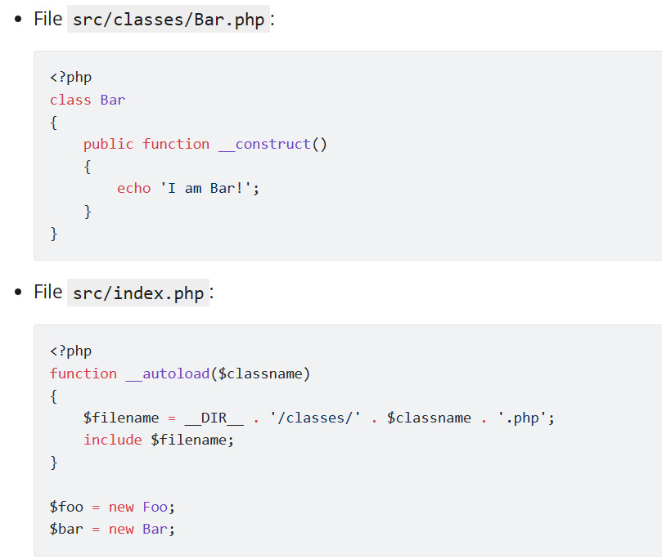

 | + | spl_autoload_register(): gọi theo cơ chế callback function, sử dụng đc nhiều file ko đụng nhau (ưu tiên sử dụng)
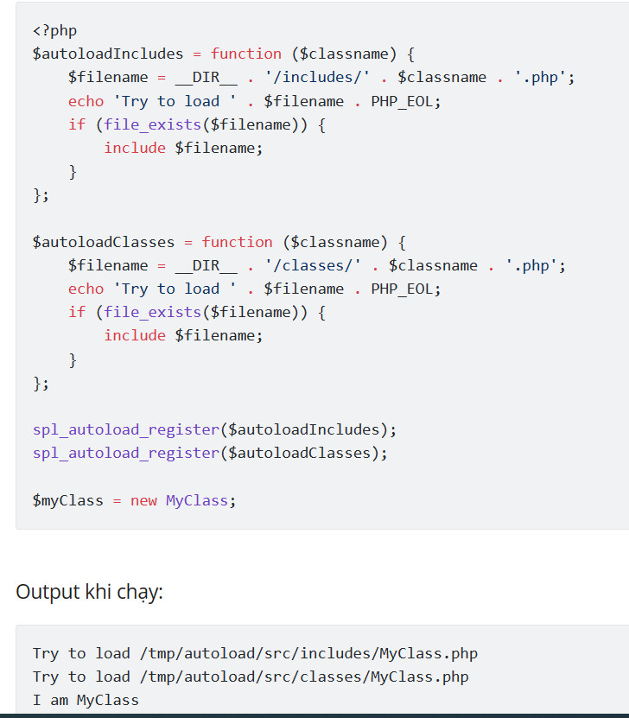

 | PSR4
 | composer | đã đọc

